상품제안서
스카이 필 큐브 듀얼포트 PD PPS GaN30 30W 어댑터+케이블 | 상품코드: S41650

 |  |  |  |  |  |  | 02-713-8555 | www.synergygift.co.kr
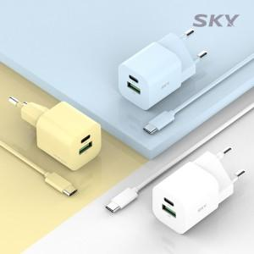 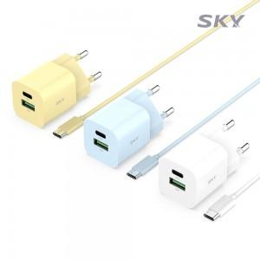 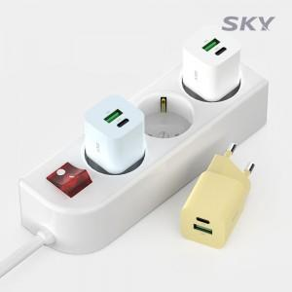

【상세/제작정보】 | <p><span style="font-size: 14pt;">※ 기본수량 미만 발주 진행시 별도 문의 바랍니다.</span></p>

【인쇄/포장옵션】 | 레이저, 풀칼라 / 포장지포장

【공급단가】 | 수량 | 50~ | 100~ | 300~ | 1,000~ | 3,000~
*VAT별도 | 옐로우 | 11,500원 | 11,200원 | 10,800원 | 10,300원 | 10,100원
 | 화이트 | 11,500원 | 11,200원 | 10,800원 | 10,300원 | 10,100원
 | 블루 | 11,500원 | 11,200원 | 10,800원 | 10,300원 | 10,100원

【상품 URL】 | https://www.synergygift.co.kr:443/src/goods_detail.php?gdno=41650

